FT01020
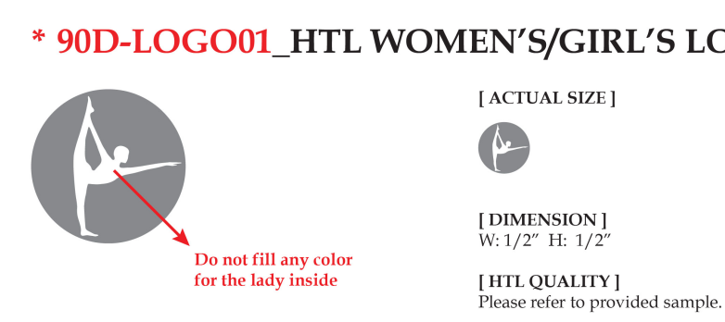

订单号 | 款号 | 颜色 | 数量
FT01020 | PG702521NR-2PK | BLACK/黑色 | 3150
 |  | BLUE INDIGO/靛蓝色 | 882
 |  | CHOCOLATE TORTE/巧克力色 | 2268

 |  |  | 6300

 |  |  | 2026-02-12

